磁探针
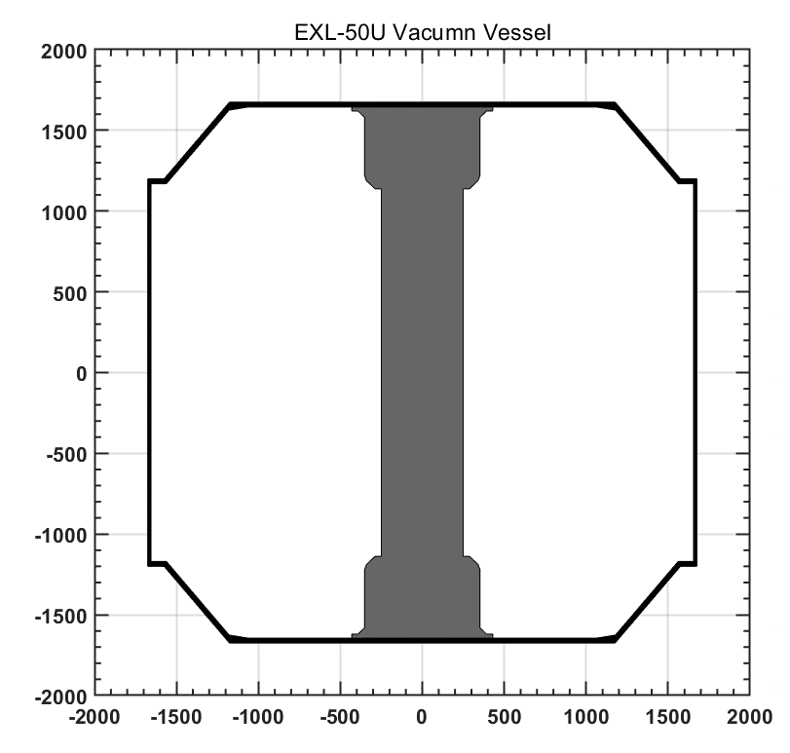
序号 | X | Z | theta | 通道说明 | Bz_x | Bz_y | Bz_z | Seff_Z | Br_x | Br_y | Br_z | Seff_R
1 | 244.5 | -962.50 | 90 | 中心柱最下端磁探针几何中心 | 2.6 | 38 | 90 | 0.071136 | 0 | 0 | 0 | 0 | EXL-50 中心柱Bz 4层 0.5mm线 标定有效面积 S=0.169; 电感L=1.8mH R=7.5欧姆； RC=5ms
2 | 244.5 | -787.50 | 90 | 中心柱磁探针集合中心 | 2.6 | 38 | 90 | 0.071136 | 0 | 0 | 0 | 0
3 | 244.5 | -612.50 | 90 | 中心柱磁探针集合中心 | 2.6 | 38 | 90 | 0.071136 | 0 | 0 | 0 | 0
4 | 244.5 | -437.50 | 90 | 中心柱磁探针集合中心 | 2.6 | 38 | 90 | 0.071136 | 0 | 0 | 0 | 0
5 | 244.5 | -262.50 | 90 | 中心柱磁探针集合中心 | 2.6 | 38 | 90 | 0.071136 | 0 | 0 | 0 | 0
6 | 244.5 | -87.50 | 90 | 中心柱磁探针集合中心 | 2.6 | 38 | 90 | 0.071136 | 0 | 0 | 0 | 0
7 | 244.5 | 87.50 | 90 | 中心柱磁探针集合中心 | 2.6 | 38 | 90 | 0.071136 | 0 | 0 | 0 | 0
8 | 244.5 | 262.50 | 90 | 中心柱磁探针集合中心 | 2.6 | 38 | 90 | 0.071136 | 0 | 0 | 0 | 0
9 | 244.5 | 437.50 | 90 | 中心柱磁探针集合中心 | 2.6 | 38 | 90 | 0.071136 | 0 | 0 | 0 | 0
10 | 244.5 | 612.50 | 90 | 中心柱磁探针集合中心 | 2.6 | 38 | 90 | 0.071136 | 0 | 0 | 0 | 0
11 | 244.5 | 787.50 | 90 | 中心柱磁探针集合中心 | 2.6 | 38 | 90 | 0.071136 | 0 | 0 | 0 | 0
12 | 244.5 | 962.50 | 90 | 中心柱最上端磁探针几何中心 | 2.6 | 38 | 90 | 0.071136 | 0 | 0 | 0 | 0
13 | 495.0 | 1589.00 | 0 | 上盖板最内侧磁探针几何中心 | 25 | 50 | 30 | 0.3 | 25 | 60 | 34 | 0.408
14 | 565.0 | 1589.00 | 0 | 上盖板磁探针几何中心 | 25 | 50 | 30 | 0.3 | 25 | 60 | 34 | 0.408
15 | 635.0 | 1589.00 | 0 | 上盖板磁探针几何中心 | 25 | 50 | 30 | 0.3 | 25 | 60 | 34 | 0.408
16 | 705.0 | 1589.00 | 0 | 上盖板磁探针几何中心 | 25 | 50 | 30 | 0.3 | 25 | 60 | 34 | 0.408
17 | 775.0 | 1589.00 | 0 | 上盖板磁探针几何中心 | 25 | 50 | 30 | 0.3 | 25 | 60 | 34 | 0.408
18 | 845.0 | 1589.00 | 0 | 上盖板磁探针几何中心 | 25 | 50 | 30 | 0.3 | 25 | 60 | 34 | 0.408
19 | 915.0 | 1589.00 | 0 | 上盖板磁探针几何中心 | 25 | 50 | 30 | 0.3 | 25 | 60 | 34 | 0.408
20 | 985.0 | 1589.00 | 0 | 上盖板磁探针几何中心 | 25 | 50 | 30 | 0.3 | 25 | 60 | 34 | 0.408
21 | 1055.0 | 1589.00 | 0 | 上盖板最外侧磁探针几何中心 | 25 | 50 | 30 | 0.3 | 25 | 60 | 34 | 0.408
22 | 1211.2 | 1484.55 | 320 | 斜面最顶端磁探针 | 20 | 45 | 60 | 0.288 | 70 | 55 | 20 | 0.616 | EXL-50 中心柱Bz 6层 Br4层 0.7mm线 SZ=0.335; 电感L=2.7 mH 电阻R=7.5欧姆； SR=0.726; 电感L=2 mH 电阻R=5.5欧姆； | 1.1631944444
23 | 1326.9 | 1346.66 | 320 | 斜面中间磁探针 | 20 | 45 | 60 | 0.288 | 70 | 55 | 20 | 0.616 |  | 1.1785714286
24 | 1442.6 | 1208.77 | 320 | 斜面最底端磁探针 | 20 | 45 | 60 | 0.288 | 70 | 55 | 20 | 0.616
25 | 1622.0 | 962.50 | 270 | 弱场侧最顶端 | 20 | 45 | 60 | 0.288 | 70 | 55 | 20 | 0.616 | EXL-50 中心柱Bz 6层 Br4层 0.7mm线 标定有效面积 SZ=0.169; 电感L=2.7 mH 电阻R=7.5欧姆； SR=0.726; 电感L=2 mH 电阻R=5.5欧姆；
26 | 1622.0 | 787.50 | 270 | 弱场侧 | 20 | 45 | 60 | 0.288 | 70 | 55 | 20 | 0.616
27 | 1622.0 | 612.50 | 270 | 弱场侧 | 20 | 45 | 60 | 0.288 | 70 | 55 | 20 | 0.616
28 | 1623.0 | 437.50 | 270 | 弱场侧 | 20 | 45 | 60 | 0.288 | 70 | 55 | 20 | 0.616
29 | 1622.0 | 262.50 | 270 | 弱场侧 | 20 | 45 | 60 | 0.288 | 70 | 55 | 20 | 0.616
30 | 1624.0 | 87.50 | 270 | 弱场侧 | 20 | 45 | 60 | 0.288 | 70 | 55 | 20 | 0.616
31 | 1622.0 | -87.50 | 270 | 弱场侧 | 20 | 45 | 60 | 0.288 | 70 | 55 | 20 | 0.616
32 | 1625.0 | -262.50 | 270 | 弱场侧 | 20 | 45 | 60 | 0.288 | 70 | 55 | 20 | 0.616
33 | 1622.0 | -437.50 | 270 | 弱场侧 | 20 | 45 | 60 | 0.288 | 70 | 55 | 20 | 0.616
34 | 1626.0 | -612.50 | 270 | 弱场侧 | 20 | 45 | 60 | 0.288 | 70 | 55 | 20 | 0.616
35 | 1622.0 | -787.50 | 270 | 弱场侧 | 20 | 45 | 60 | 0.288 | 70 | 55 | 20 | 0.616
36 | 1627.0 | -962.50 | 270 | 弱场侧最底端 | 20 | 45 | 60 | 0.288 | 70 | 55 | 20 | 0.616
37 | 1211.2 | -1484.55 | 220 | 斜面最顶端磁探针 | 20 | 45 | 60 | 0.288 | 70 | 55 | 20 | 0.616
38 | 1326.9 | -1346.66 | 220 | 斜面中间磁探针 | 20 | 45 | 60 | 0.288 | 70 | 55 | 20 | 0.616
39 | 1442.6 | -1208.77 | 220 | 斜面最底端磁探针 | 20 | 45 | 60 | 0.288 | 70 | 55 | 20 | 0.616
40 | 1055.0 | -1589.00 | 180 | 下底板最外侧 | 25 | 50 | 30 | 0.3 | 25 | 60 | 34 | 0.408
41 | 985.0 | -1589.00 | 180 | 下底板 | 25 | 50 | 30 | 0.3 | 25 | 60 | 34 | 0.408
42 | 915.0 | -1589.00 | 180 | 下底板 | 25 | 50 | 30 | 0.3 | 25 | 60 | 34 | 0.408
43 | 845.0 | -1589.00 | 180 | 下底板 | 25 | 50 | 30 | 0.3 | 25 | 60 | 34 | 0.408
44 | 775.0 | -1589.00 | 180 | 下底板 | 25 | 50 | 30 | 0.3 | 25 | 60 | 34 | 0.408
45 | 705.0 | -1589.00 | 180 | 下底板 | 25 | 50 | 30 | 0.3 | 25 | 60 | 34 | 0.408
46 | 635.0 | -1589.00 | 180 | 下底板 | 25 | 50 | 30 | 0.3 | 25 | 60 | 34 | 0.408
47 | 565.0 | -1589.00 | 180 | 下底板 | 25 | 50 | 30 | 0.3 | 25 | 60 | 34 | 0.408
48 | 495.0 | -1589.00 | 180 | 下底板最外侧 | 25 | 50 | 30 | 0.3 | 25 | 60 | 34 | 0.408

